webservice接口介绍
序号 | 接口名称 | 描述 | 实现方式 | 输入参数 |  |  |  |  | 输出参数
 |  |  |  | 名称 | 编码 | 类型 | 参数列表 | 备注 | 类型 | 格式 | 举例 | 备注
1 | QuerySectionData | 查询断面数据 | webservice | 源系统 | source | String | SCADA:主网，TMR:计量 WEATHER:天气，TYPHOON:台风 | 不能为NULL | JSON | 主网：{设备MRID:[{时间戳:"2016-02-25 16:47:50",错误描述:"",测点标识:4093736,质量码:0,返回值:0,测点名称:"GD.FS.SCADA.DE-4384.Ia",测点值:23.24}]} 配网：预留 计量：{计量编号:[{时间错:"2016-02-25 16:47:50",错误描述:"",测点标识:4093736,质量码:0,返回值:0,测点名称:"GD.FS.SCADA.DE-4384.Ia",测点值:23.24}]} 天气：[{地市编码:"1012805",时间:"2016-03-10",预测最高温度:"13",实际最高温度:"",预测最低温度:"10",实际最低温度:"",天气:"中雨"}] 台风： | 主网：{"03062136224772":[{"dateTime":"2016-02-25 16:47:50","description":"","pt":4093736,"quality":0,"ret":0,"tagName":"GD.FS.SCADA.DE-4384.Ia","val":23.24}]} 计量：{"03062136224772":[{"dateTime":"2016-02-25 16:47:50","description":"","pt":4093736,"quality":0,"ret":0,"tagName":"GD.FS.SCADA.DE-4384.Ia","val":23.24}]} 天气：[{"area":"1012805","date":"2016-03-10","maxTFore":"13","maxTReal":"","minTFore":"10","minTReal":"","weather":"中雨"}] 台风：
 |  |  |  | 设备类型 | modeltype | String | 主网：断路器：BREAKER,线路：LINE,母线：BUSBARSECTION，接地刀闸：GROUNDDISCONNECTOR，隔离刀闸：DISCONNECTOR，变压器：POWERTRANSFORMER。 配网：馈线：CIRCUIT,配变：POWERTRANSFORMER 天气：NULL 台风：NULL | 主网：不能为NULL 配网：不能为NULL 天气：NULL 台风：NULL
 |  |  |  | 设备编号 | mrid | String | 主网：设备MRID 配网：馈线MRID或配变MRID 天气：气象站编号，不能为NULL 台风：台风编号，不能为NULL | 主网，配网：为NULL时，查询全部设备类型下的设备或全部计量信息.可以多个以逗号分隔。 例：0001,0002,333,444
 |  |  |  | 量测类型 | measurementtype | String | 天气：NULL 台风：NULL | 主网，计量：不能为NULL。可以多个以逗号分隔。例：Ia,Ib
 |  |  |  | 断面时间 | time | String | 主网,计量：2016-03-01 13:00:23。天气，台风:2016-03-01 00:00:00 | 如果是NULL，则查询最新值
2 | QueryHistoryData | 查询历史数据 | webservice | 源系统 | source | String | SCADA:主网，TMR:计量， WEATHER:天气，TYPHOON:台风 | 不能为NULL，源系统指需要查询哪个系 统实时数据 | JSON | 主网：{设备MRID:[{时间戳:"2016-02-25 16:47:50",错误描述:"",测点标识:4093736,质量码:0,返回值:0,测点名称:"GD.FS.SCADA.DE-4384.Ia",测点值:23.24}]} 计量：{计量编号:[{时间错:"2016-02-25 16:47:50",错误描述:"",测点标识:4093736,质量码:0,返回值:0,测点名称:"GD.FS.SCADA.DE-4384.Ia",测点值:23.24}]} 天气：[{地市编码:"1012805",时间:"2016-03-10",预测最高温度:"13",实际最高温度:"",预测最低温度:"10",实际最低温度:"",天气:"中雨"}] 台风： | 主网：{"03060005072286":[{"dateTime":"2016-03-01 13:00:23","description":"","pt":0,"quality":0,"ret":0,"tagName":"GD.FS.SCADA.DE-55855.Ib","val":58.537}]} 计量：{"03062136224772":[{"dateTime":"2016-02-25 16:47:50","description":"","pt":4093736,"quality":0,"ret":0,"tagName":"GD.FS.SCADA.DE-4384.Ia","val":23.24}]} 天气：[{"area":"1012805","date":"2016-03-10","maxTFore":"13","maxTReal":"","minTFore":"10","minTReal":"","weather":"中雨"}] 台风：
 |  |  |  | 设备类型 | modeltype | String | 主网：断路器：BREAKER,线路：LINE,母线：BUSBARSECTION，接地刀闸：GROUNDDISCONNECTOR，隔离刀闸：DISCONNECTOR，变压器：POWERTRANSFORMER。 配网：馈线：CIRCUIT,配变：POWERTRANSFORMER 天气：NULL 台风：NULL | 主网：不能为NULL 配网：不能为NULL 天气：NULL 台风：NULL
 |  |  |  | 设备编号 | mrid | String | 主网：设备MRID 配网：馈线MRID或配变MRID 天气：气象站编号，不能为NULL 台风：台风编号，不能为NULL | 主网，配网：为NULL时，查询全部设备类型下的设备或全部计量信息，可以多个以逗号分隔。 例：0001,0002,333,444
 |  |  |  | 量测类型 | measurementtype | String |  | 不能为NULL,可以多个以逗号分隔。 例：Ia,Ib
 |  |  |  | 开始时间 | starttime | String | 例：2016-01-01 00:00:00 | 不能为NULL
 |  |  |  | 结束时间 | endtime | String | 例：2016-01-01 00:00:00 | 不能为NULL
3 | QueryStatsData | 查询统计数据 | webservice | 源系统 | source | String | SCADA:主网，TMR:计量 | 不能为NULL | JSON | [{最大值时间:"",最小值时间:"",设备编码:"03060000714409",测点名称:"GD.FS.SCADA.DE-4551.Ia",测点平均值:null,测点值最大值:509.078,测点最小值:461.44}] | [{"datetimeMax":"","datetimeMin":"","mrid":"03060000714409","tagname":"GD.FS.SCADA.DE-4551.Ia","valueAVG":null,"valueMax":509.078,"valueMin":461.44}]
 |  |  |  | 设备类型 | modeltype | String | 主网：断路器：BREAKER,线路：LINE,母线：BUSBARSECTION，接地刀闸：GROUNDDISCONNECTOR，隔离刀闸：DISCONNECTOR，变压器：POWERTRANSFORMER。 配网：馈线：CIRCUIT,配变：POWERTRANSFORMER | 主网：不能为NULL 配网：预留 计量：不能为NULL
 |  |  |  | 设备编号 | mrid | String | 主网：设备MRID 配网：馈线MRID或配变MRID，计量点编号 | 为NULL时，查询全部设备类型下的设备或全部计量信息
 |  |  |  | 量测类型 | measurementtype | String |  | 不能为NULL，量测类型如果不在当前系统中， 不进行查询。
 |  |  |  | 统计类型 | statisticsType | String | 最大值：MAX,最小值：MIN,平均值：AVG | 不能为NULL
 |  |  |  | 开始时间 | starttime | String | 例：2016-01-01 00:00:00 | 不能为NULL
 |  |  |  | 结束时间 | endtime | String | 例：2016-01-01 00:00:00 | 不能为NULL
4 | QueryFile | 查询测点历史值， 返回XML文件 | webservice | 源系统 | source | String | SCADA:主网，TMR:计量 | 不能为NULL | XML | 返回文件上传FTP路径，执行完成后，可在此路径中下载文件。 文件下载完成后，将文件删除。返回路径为FTP根目录，下载 文件时需加上用户名。 例：FTP根目录为E：/test。当前访问FTP的用户为username。 则：生成的xml文件在FTP下的username文件夹下。 Webservice的返回值为E：/test | 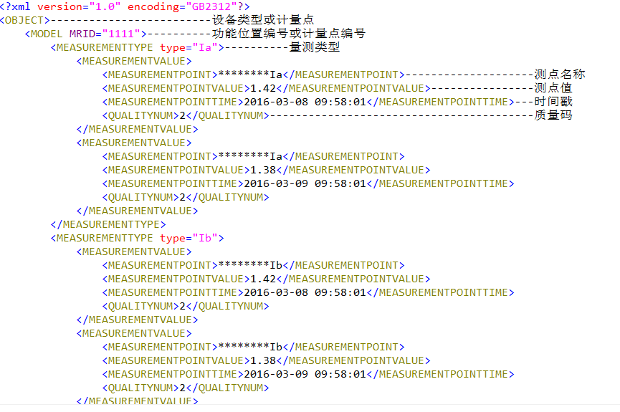
 |  |  |  | 所属区域 | area | String | 传入区域名称,例如：佛山 | 不能为NULL
 |  |  |  | 电压等级 | basevoltage | String | 传入电压等级,例如：110kV
 |  |  |  | 变电站 | substation | String | 传入变电站名称,例如：佛山站
 |  |  |  | 设备类型 | modeltype | String | 主网：断路器：BREAKER,线路：LINE,母线：BUSBARSECTION，接地刀闸：GROUNDDISCONNECTOR，隔离刀闸：DISCONNECTOR，变压器：POWERTRANSFORMER。 配网：馈线：CIRCUIT,配变：POWERTRANSFORMER | 主网：不能为NULL 配网：不能为NULL
 |  |  |  | 设备名称 | modelname | String
 |  |  |  | 设备MRID | mrid | String |  | 为null时，根据modelname查询， 如果modelname也为null则查询所有设备
 |  |  |  | 量测类型 | measurementtype | String
 |  |  |  | 开始时间 | starttime | String | 例：2016-01-01 00:00:00 | 不能为NULL
 |  |  |  | 结束时间 | endtime | String | 例：2016-01-01 00:00:00 | 不能为NULL
5 | QueryModel | 查询设备属性 | webservice | 源系统 | source | String | SCADA:主网，DMS：配网。所属系统指要查询设备所属系统 | 不能为NULL | JSON | [{设备编号:"357000584774301",属性名称或量测类型:"CURR_A",属性值或测点名称:"GD.FS.TMR.EDA00000888 .CURR_A"}] | [{"mrid":"357000584774301","name":"CURR_A","value":"GD.FS.TMR.EDA00000888 .CURR_A"}]
 |  |  |  | 所属区域 | area | String | 传入区域名称,例如：佛山 | 不能为NULL
 |  |  |  | 电压等级 | basevoltage | String | 传入电压等级,例如：110kV
 |  |  |  | 变电站 | substation | String | 传入变电站名称,例如：佛山站
 |  |  |  | 设备类型 | modeltype | String | 主网：断路器：BREAKER,线路：LINE,母线：BUSBARSECTION，接地刀闸：GROUNDDISCONNECTOR，隔离刀闸：DISCONNECTOR，变压器：POWERTRANSFORMER。 配网：馈线：CIRCUIT,配变：POWERTRANSFORMER | 主网：不能为NULL 配网：不能为NULL
 |  |  |  | 设备名称 | modelname | String
 |  |  |  | 设备MRID | mrid | String |  | 为null时，根据modelname查询， 如果modelname也为null则查询所有设备
 |  |  |  | 量测类型 | measurementtype | String |  | 查询设备测点时，量测类型不能为NULL，查询 属性或技术参数值时，则无需填写
 |  |  |  | 查询类型 | type | String | 设备属性：PROPERTY,设备技术参数：TECH,设备测点：MEASUREMENT | 不能为NULL

